Sheet1
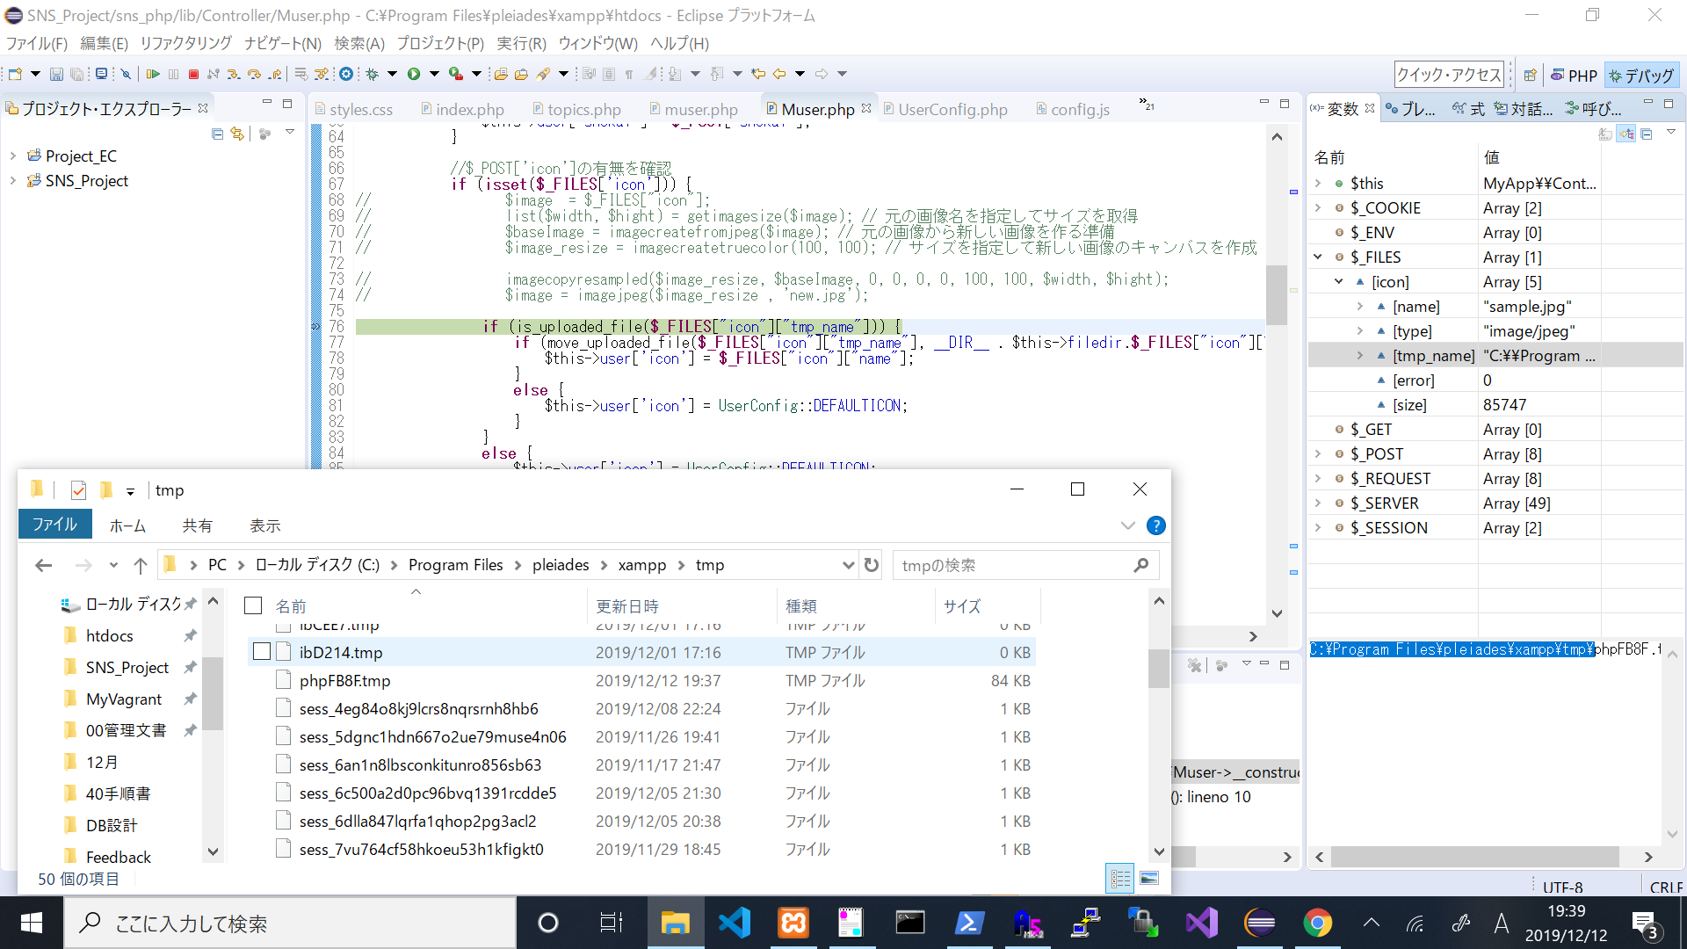
↓画像の一時保存場所、tmpフォルダに格納されたのち指定した/img/iconに保存される

